箱贴
Factory name |  | 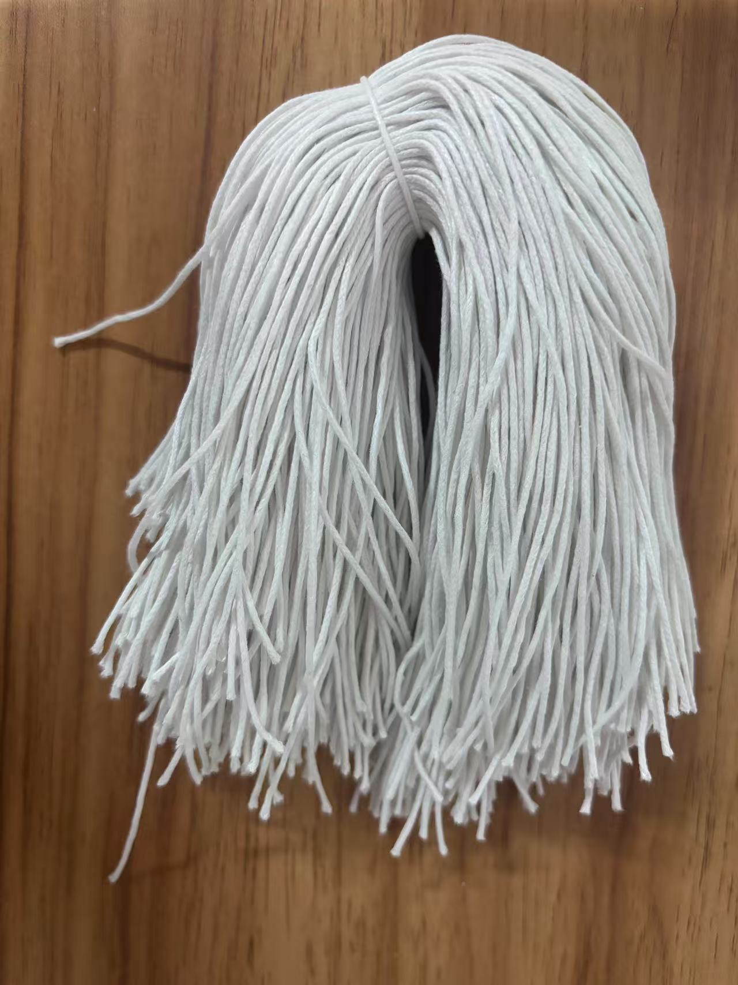
PO. Number | S25080249 | JUSTJEANS
Style Code. | 174172
Product Code. | JJW-ST-002 | Carton No.:
Inner Packages | pcs/bundle | 1/1
SIZE/qty | 6747+153备品
Carton Dimension | 30.5*25.5*17 | Country of Origin：
Gross Weight（KG） | 1.85 | Made In China
Net Weight（KG） | 1.55
Remark

